Sheet1
使用通付宝用户体验记录
序号 | 业务 | 业务位置 | 改善原因 | 改善建议 | 备注 | 技术部回复
1 | “掌上银行”、“便民服务”、“更多”界面（左上角）“扫一扫”。 功能：扫描二维码跳转连接及下载应用。 | 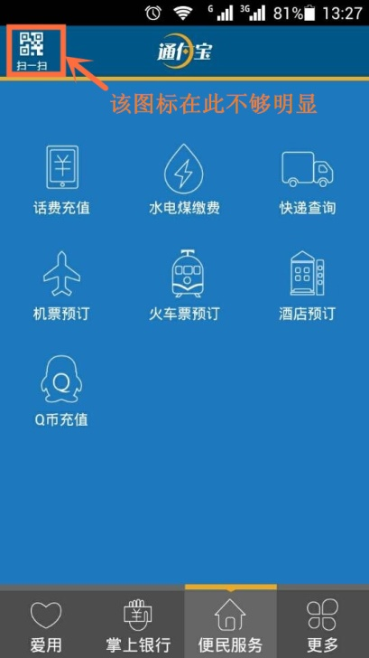 | 现有位置不够显眼，居多用户都不清楚有此项功能。 | 建议位置更改： 1：摆放于右上角。（原因：根据微信的位置一样，方便用户形成依赖。） 2：摆放于“便民服务”中。 | 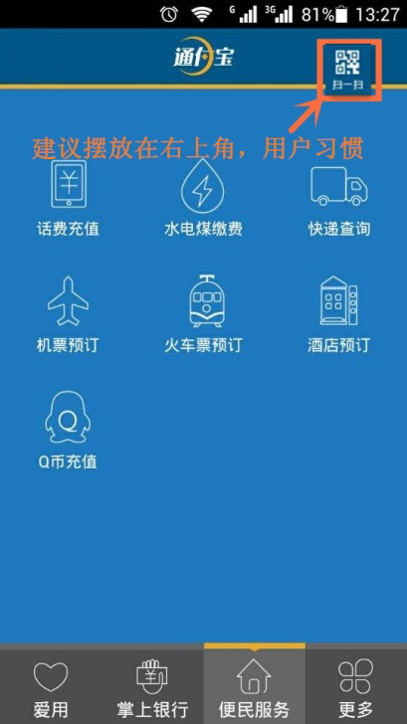 | 采纳
2 | “便民服务”—“快递查询” 功能：提供查单状态。 | 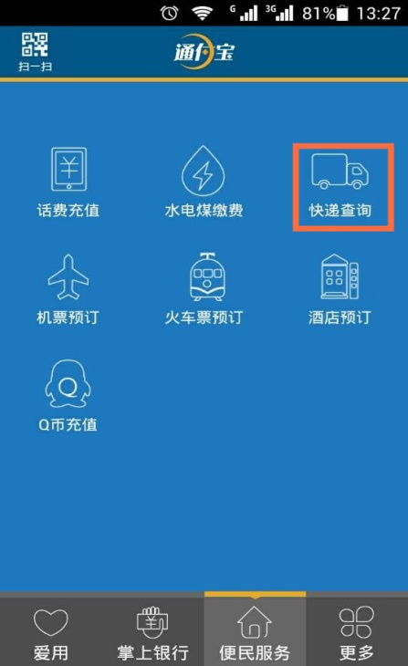 | 现有功能不全，使用人少 | 1.提供快递全国热线，方便用户查单出现问题时可以拨打电话。 2.提供在线下单，填写发件人信息，收件人信息，系统自动打单，快递员看订单上面收件。（类似打车软件） | 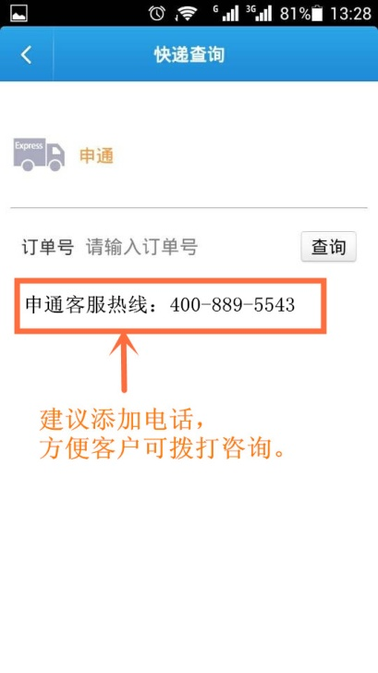 | 热线提示采纳，在线下单无合作途径，需先商务运作
3 | “更多”—“帮助中心” | 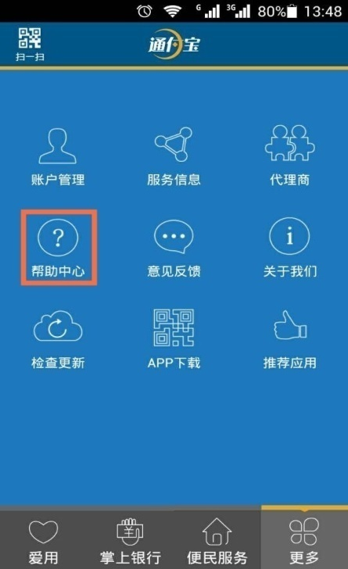 | 帮助中心里面帮助指引文章过于简单。 | 建议完善操作流程表格，方便用户浏览阅读，更加有指引性。 | 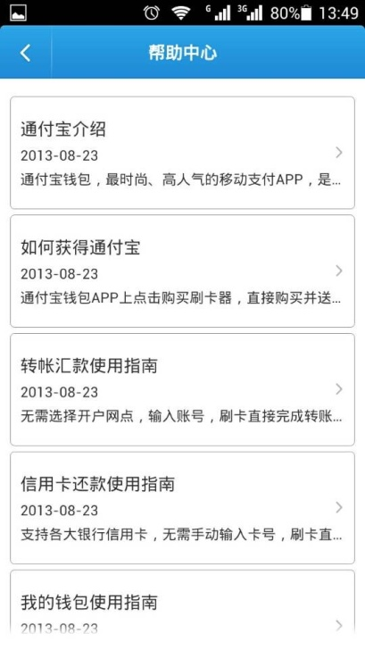 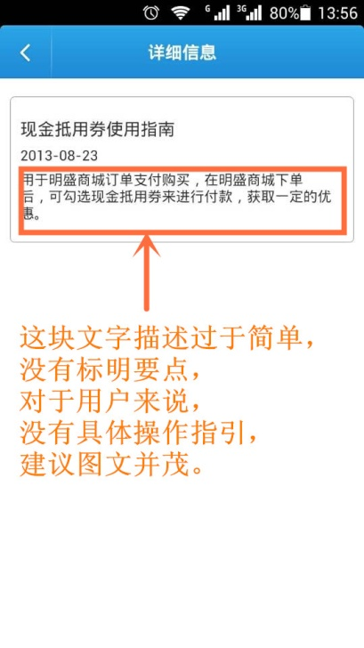 | 采纳，但暂不考虑图文（图文需要单独做设计），内容由体验部出
4 | “更多”—“关于我们”—“关注通付宝官方微信” | 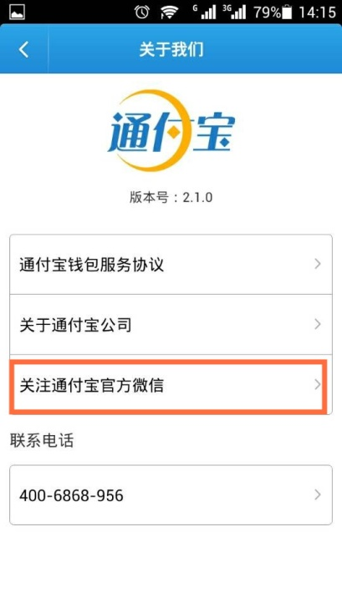 | 里面只有微信号：tfbpay。添加方式简单。 | 建议增添公司微信公众号的二维码名片的图片，方便推广时候扫图。 | 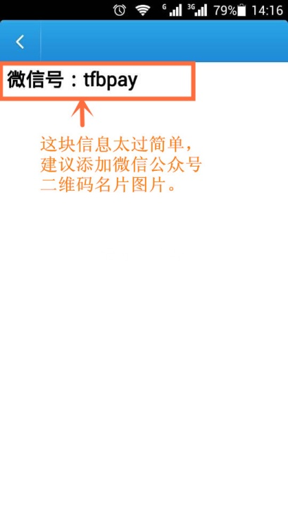 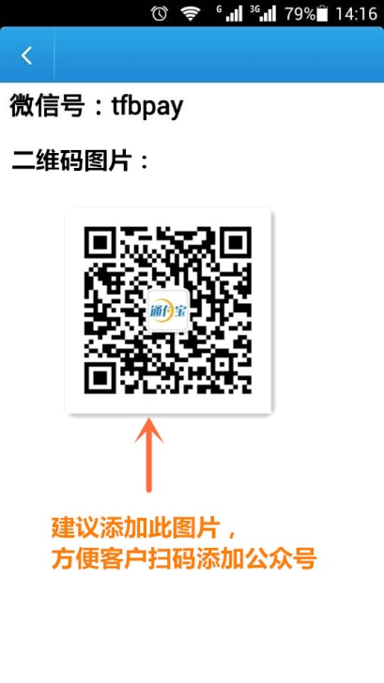 | 采纳
5 | 通付宝手机POS机包装简单 |  | 只有产品合格证，没有保修卡 | 建议增加保修卡，给用户感觉真正保障。 |  | 提交给仓管
6 | 通过宝手机POS机保修时间 |  | 保修期为一年，但代理商出售机子保修时间未定明确。 | 暂定以出库时间为主，与代理商协商好时间，可拟定半年未出售机子重返仓库重新登记日期。 （须订制具体落实方案） | 建议方案： 1.刷卡器保修时间以出库时间为判断标准。一年保修，仓管部出库时登记好型号配套时间。 2.代理商出售给客户的机子保修时间也以仓库出库时间为保修起始时间，代理商需告知用户。 3.若代理商拿货但未能及时出售机子，造成用户保修时间缩短，可将未开封的机子重新申请保修时间。 代理商重申时间流程：（邮寄费用由代理商承担） （1）将机子邮寄回仓库。 （2）仓库检测机子是否符合申请资格（机子完整无损，未开封使用）。 （3）具备资格，重新登记出库时间，邮寄回代理商。 （4）不具备资格，退回代理商。 | 提交给仓管
7 | “便民服务”—“Q币充值”界面 | 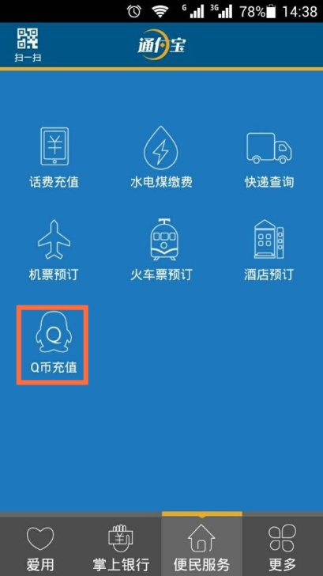 | “单笔充值最大为5000”容易产生误解 | Q币现在单笔2000，同个Q号5000为腾讯官网限制。建议表述为“单号单日充值最大为5000” | 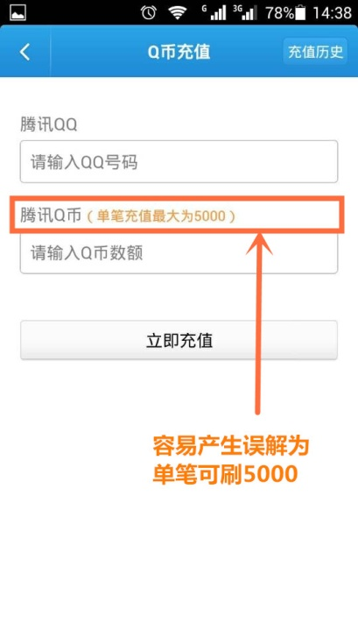 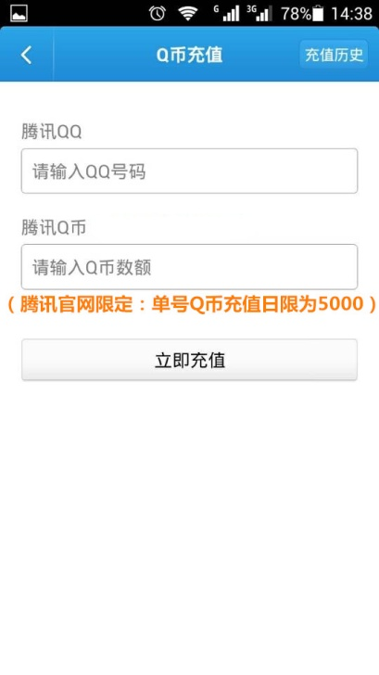 | 采纳
8 | 下载即可绑定代理商服务代号测试 |  | 下载的过程中出现“应用宝”是否“允许”？可能会造成用户困扰。 | 技术部选择“应用宝”原因为系统可以自动区分安卓手机及IOS手机，不用客户作出一个选择，实现操作简便。但是会造成用户多下载一个“应用宝”软件，可能引发部分用户会被误导及反感。 | 需要技术部设计实现改善。 | 跟微信推广一个原理，受限于技术本身，暂不改动。
9 | 信用卡设置我的银行卡 |  | 信用卡仅靠验证码即可支付，实现简单操作时可能会出现安全隐患。 | 建议技术部设置非本人信用卡不能绑定，需要控制这块绑定，实现即能操作简便又安全。 | 需要技术部设计实现改善。 | 采纳，风控设计执行中。
10 | “掌上银行”里面的业务都要使用手机刷卡器 | 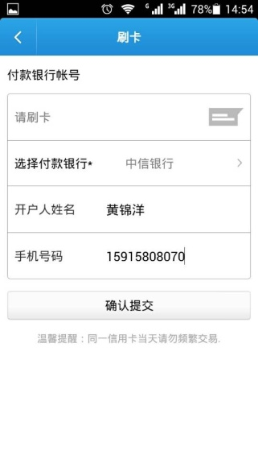 | 点击“确认提交”时候弹出“请刷卡”框太小，时间短。 | 可以在点击”确认提交“操作后面添加多一个在线购买的选择框，方便用户购买刷卡器。设置一个跳转连接。可以参考拉卡拉。 | 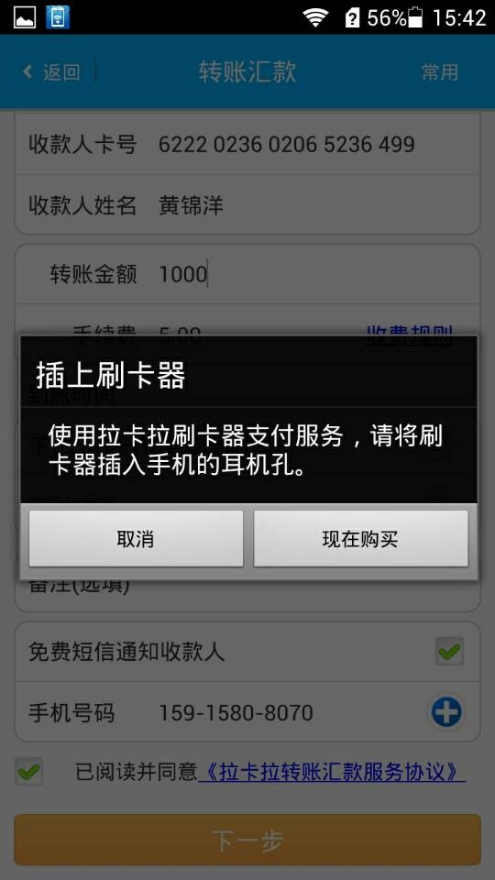 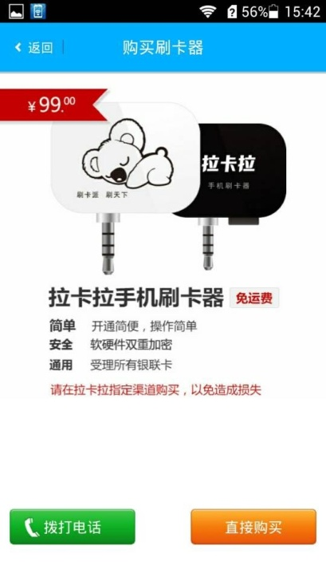 | 采纳

